Rettungswache Ziesar
❄ Leistungsverzeichnis Winterdienst

unter Berücksichtigung der derzeit gültigen Straßenreinigungssatzung

▦ Leistungsflächen |  |  |  |  | ⌖ Lageplan / Winterdienstbereiche
Leistungsart |  | Gesamtfläche ca. in m² | Leistungsumfang / Einsatzzeiten | Monatspauschale Grunddienstleistung in € (netto) | 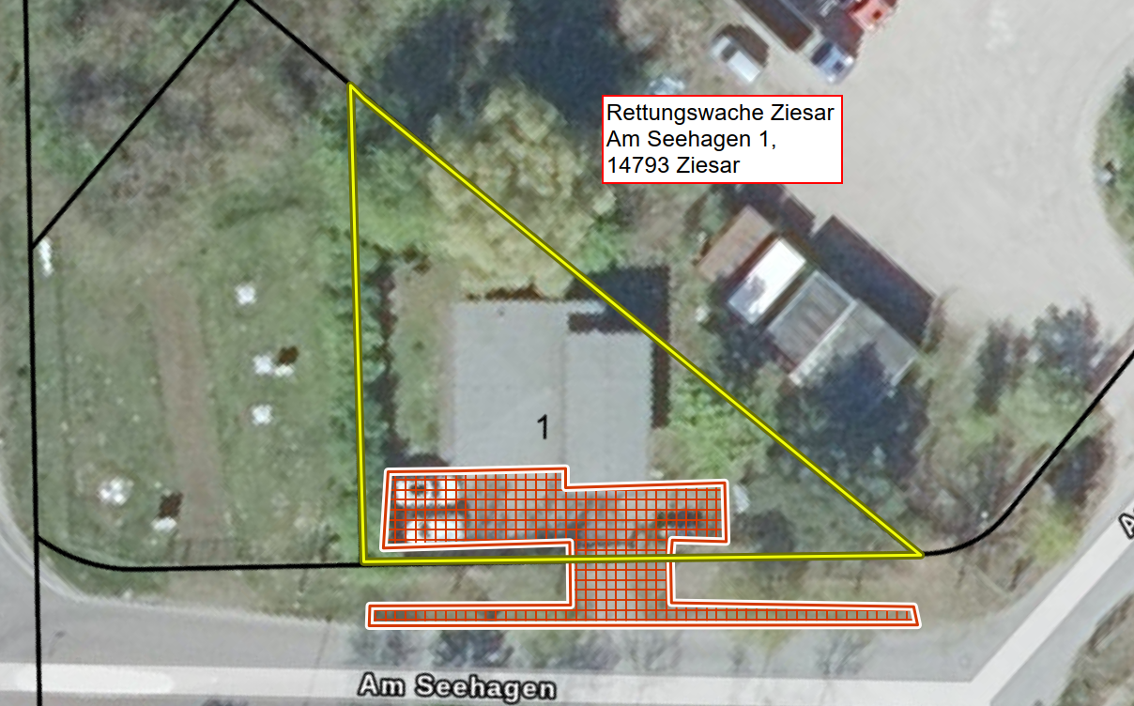
Anliegerflächen (40 lfdm Gehweg 1,50 m breit, Parkplatz und Zufahrt) + Verkehrsflächen |  | 190 | Mo–So inkl. Feiertage, 24 Std.

⊕ Zusatzleistungen
Sonderleistung (nach Abstimmung mit dem Auftraggeber durchzuführen) |  |  | Abtransport von Schneemassen, wenn Platzkapazität nicht mehr ausreicht | Preis/ m³ (netto)

✎ alle gelb hinterlegten Felder sind auszufüllen

Legende
▧ | Anliegerflächen (rot)
▧ | Verkehrsflächen (grün)
□ | Grundstück / Bezug (gelb)

MFH Görzke
❄ Leistungsverzeichnis Winterdienst

unter Berücksichtigung der derzeit gültigen Straßenreinigungssatzung

▦ Leistungsflächen |  |  |  |  | ⌖ Lageplan / Winterdienstbereiche
Leistungsart |  | Gesamtfläche ca. in m² | Leistungsumfang / Einsatzzeiten | Monatspauschale Grunddienstleistung in € (netto) | 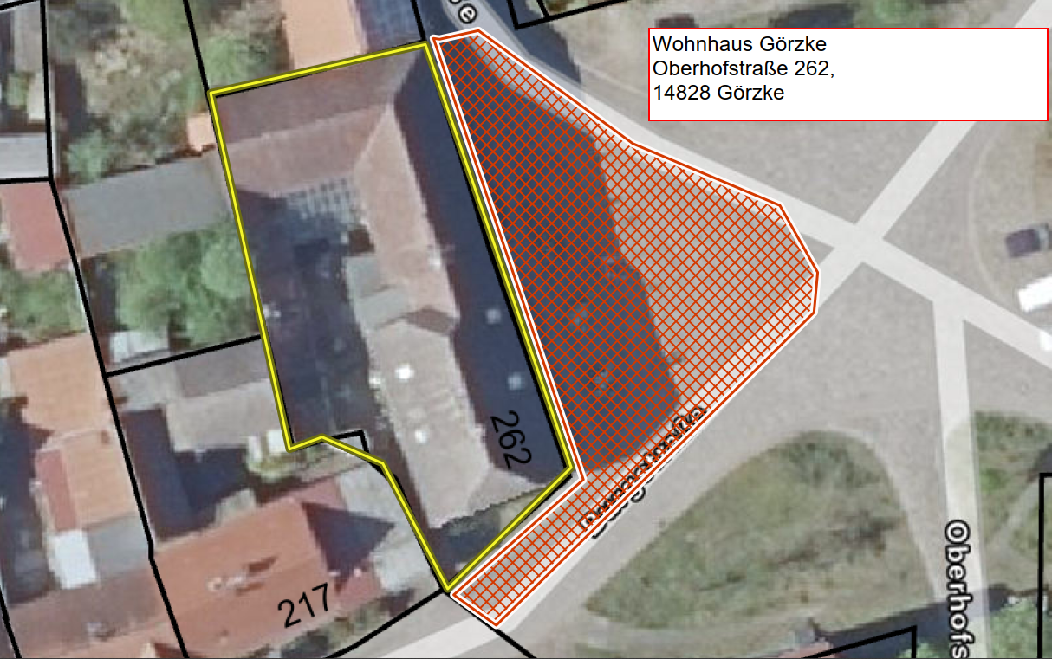
Anliegerflächen (rot): Gehweg, Parkplatz und halbe Fahrbahn |  | 490 | Mo-Sa in der Zeit von 07:00 - 20:00 Uhr Sonn- und Feiertag in der Zeit von 09:00 - 20:00 Uhr gemäß Ortssatzung

⊕ Zusatzleistungen
Sonderleistung (nach Abstimmung mit dem Auftraggeber durchzuführen) |  |  | Abtransport von Schneemassen, wenn Platzkapazität nicht mehr ausreicht | Preis/ m³ (netto)

✎ alle gelb hinterlegten Felder sind auszufüllen

Legende
▧ | Anliegerflächen (rot)
▧ | Verkehrsflächen (grün)
□ | Grundstück / Bezug (gelb)

Schulmuseum Reckahn
❄ Leistungsverzeichnis Winterdienst

unter Berücksichtigung der derzeit gültigen Straßenreinigungssatzung

▦ Leistungsflächen |  |  |  |  | ⌖ Lageplan / Winterdienstbereiche
Leistungsart |  | Gesamtfläche ca. in m² | Leistungsumfang / Einsatzzeiten | Monatspauschale Grunddienstleistung in € (netto) | 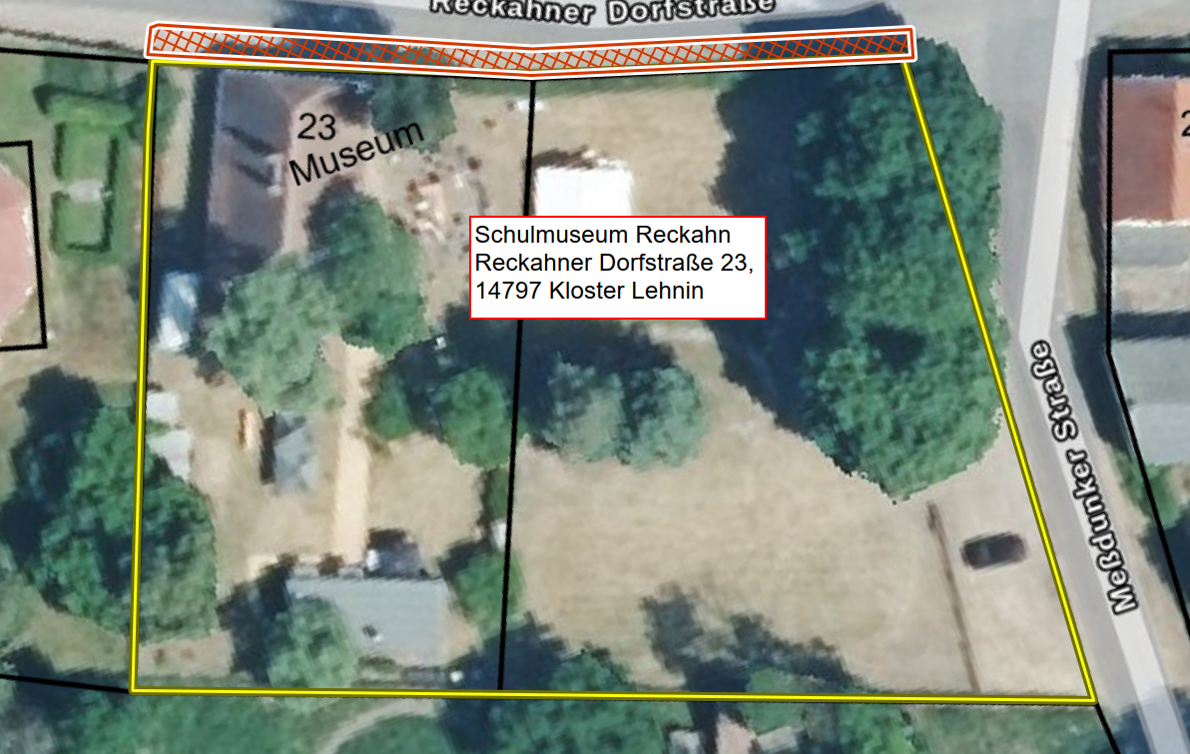
Anliegerflächen (rot) 52 ldm Gehweg 1,50 m breit |  | 42 | Mo–Sa 07:00–20:00 Uhr, Sonn- und Feiertage 09:00–20:00 Uhr gemäß Ortssatzung

⊕ Zusatzleistungen
Sonderleistung (nach Abstimmung mit dem Auftraggeber durchzuführen) |  |  | Abtransport von Schneemassen, wenn Platzkapazität nicht mehr ausreicht | Preis/ m³ (netto)

✎ alle gelb hinterlegten Felder sind auszufüllen

Legende
▧ | Anliegerflächen (rot)
▧ | Verkehrsflächen (grün)
□ | Grundstück / Bezug (gelb)

